概念股
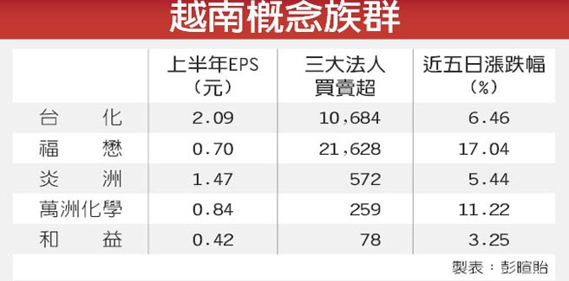
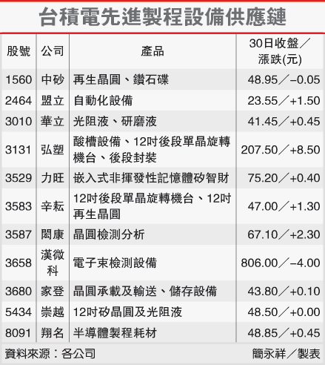
 |  |  |  | 概念股A | 概念股B | 概念股C
概念股 |  | 原因 |  | #REF! | #REF! | #REF!
宏達電概念股 | 位速
三星概念股 | 凌耀、智原
設備
台積電概念股 | 辛耘、弘塑、閎康、漢微科、漢唐、中砂、盟立 | 電子束檢測設備廠漢微科 （3658） 、嵌入式非揮發性記憶體矽智財（eNVM IP）的力旺 （3529） 、無塵室及廠務設備廠漢唐 （2404） 、光罩及晶圓傳送盒廠家登 （3680） 、鑽石碟及再生晶圓廠中砂 （1560） 及辛耘 （3583） 、材料及可靠性檢測廠閎康 （3587） 等台積電概念股，均是台積電大同盟成員之一。
NAND Flash概念股 | 群聯(8299)、威剛、創見、品安
DRAM | 華亞科(3474)、南科(2408)、威剛、創見、品安
4G LTE無線通訊 | 波若威、啟碁、璟德、智原、聯鈞、台燿、台揚、台通(8011)、 | 兩岸對於次世代通信基礎建設也加速進行，中國推動三網融合，台通則是台灣少數具光纖到家光被動元件全方位製造能力的廠商，2013年營收將比2012年大幅成長
3D列印 概念股 | 實威(8416)、大塚(3570)、金寶
LED股 | 康舒、雷笛克、新世紀(3383)、佰鴻(3031)、艾笛森(3591)、璨圓(3061)、東貝(2499)、隆達(3698) | 隨著各國政府政策推動，加上LED產品價格不斷下滑，LED照明的成長腳步將加速，
大電視 | 聯詠、信錦 (1582)、新日興、一詮(直立式背光板)、台達電(2308)、佳總(5355)
中概股 | 潤泰全、潤泰新、F-美食、F-富驛、美利達、巨大、F-中租、建大、裕日車、正新、大洋、F-金麗、F-金可、統一實
餐飲 量販百貨 | 潤泰全(2915)、潤泰新 (9945)、F-美食 (2723)、王品 (2727)、瓦城 (2729)、大洋 | 進入春節傳統消費旺季，國內餐飲、量販、百貨業春節業績不打烊，加上布局橫跨兩岸，可望搶搭中國春節商機列車。看好餐飲、量販與百貨業在今年春節檔期的成績。
尾牙概念股 | 遠百、統一超、國賓、晶華、王品、瓦城 | 往年在12月至農曆年前，餐飲、3C通路、飯店等族群，通常都會有尾牙題材
食品 | 味全(1201)、佳格、統一實
金融 | 富邦金、兆豐金、中信金、元大金、玉山金 | 富邦金獲利雖少於2011年，每股純益仍維持3元以上，連續5年蟬聯冠軍，二、三名兆豐金與中信金的全年稅後純益均超過200億元。
保險股 | 中壽(2823)、台壽保(2833)三商壽(2867) | 金管會爭取投資海外不動產、中國有價證券、資金投入公共建設、長期照護事業等四大鬆綁
原物料股 | 台泥、亞泥、中鋼、遠東新、台化、亞聚、台聚、東聯、東鋼 | 市場資金寬鬆，加上中國新型城填化政策，基期低的鋼鐵、水泥、塑化等原物料股，有機會展開補漲行情。
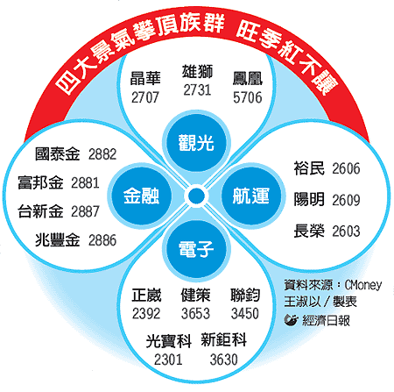
資產股 新台幣升值 | 農林、厚生、太子、黑松、南港、遠東新 、台肥 、大同、國建、冠德、中石化、大洋、國產、新纖、南紡、東元、士紙、新紡、三陽、勤益、儒鴻 、聚陽 -- 紡織/營建/食品/塑化受惠 | 新台幣升值有利資產股，國際會計準則（IFRS）新制上路，外資法人預期老牌資產股將掀起資產重估、大幅調升淨值，紡織/營建/食品/塑化受惠
營建股 降息 | 國建、國揚、皇翔、日勝生、華固、長虹、潤泰新、興富發、冠德、中工、冠德、F-鼎固、總太 | 進入營建類的走勢旺季、近期台幣與亞幣升值的連動效應、台灣桃園航空城、大陸「鐵公基」等兩岸內需公建政策等4大利多激勵，營建股相對具有低本益比、低股價淨值比、高殖利率的「雙低、一高」優勢。 國際會計準則（IFRS）新制上路，長虹日勝生 獲利三級跳
桃園航空城 | 中櫃 (2613) 、遠雄港 (5607) 、榮運 (2607) 、榮運、廣豐、泰豐、南染
水泥股 地震颱風天災 | 台泥、亞泥、國建 | 今年受惠於公共工程增多、南部房市熱燒及科技業擴產3利多加持，
汽車股 | 裕日車、和泰、裕隆、中華、東陽、大億 | 春節前是傳統的購車最旺季 車市買氣爆發 日圓貶值 類股踩油門
航空三雄 | 華航(2610)、長榮航(2618)、復航(6702) | 寒假出遊+春節包機挹注 航空三雄喜迎旺季 股價高飛
紡織 | 儒鴻、聚陽、南紡、福懋、台化、遠東新、CPL股中石化(1314)、尼龍股力鵬(1447)、集盛(1455)及加工絲股力麗(1444)、新纖(1409)、南染(1410)、宏洲(1413)、東和(1414)、新紡(1419)、大東(1441)、年興(1451)、宜進(1457)、如興(4414) | 受春節前大陸廠商買氣轉強激勵，今日傳出上游石化原料EG、PTA及CPL2013年元月報價已悄悄漲上來，影響所及，下游紡纖品尼龍粒、尼龍絲、聚酯絲與加工絲等，也醞釀轉嫁原料價格的上轉，開始調漲行情
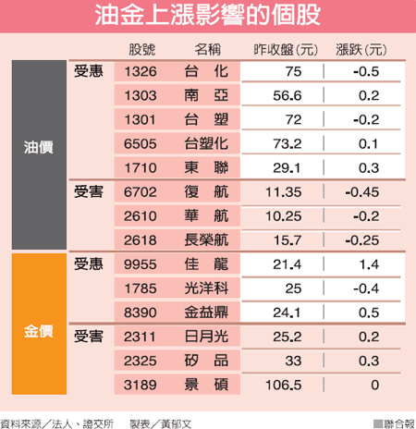
二線塑化股 | 台聚(1304)亞聚(1308)台達化(1309)台聚(1304)、華夏(1305)及國喬(1312)中石化(1314)、國喬 (1312)、F-再生 (1337) | 受惠油價走強，塑化原料止跌回升，加上冬季需求旺季報到 中國農曆年將至，再加上天氣愈來愈冷，激勵市場對塑化原料的需求
SM價飆 | 台苯(1310)、國喬、台化 | 新加坡、日本、大陸等多套苯乙烯（SM）廠停爐，亞洲區SM報價飆破10年來新高。其中台化產能大，受惠程度最高，將是今年獲利主力產品之一。天氣愈來愈冷，推動市場對於苯的需求，且帶動苯報價一路走高，SM及EG的價格還有走高的機會。
EG價飆 | 南亞、東聯、中纖
丁二烯價漲 | 利多( 台塑化、台橡 ) 利空( 正新、建大、國喬 )
丁二烯價跌 | 利多( 正新、建大 ) 利空( 台塑化、台橡 )
冬季塑化 | 台化(1326)、南亞(1303)、力鵬、集盛、強盛 | 冬天需求增，旺季報到，塑化產品需求開始回溫，尤其抗凍劑等相關需求，
冬天天冷發熱冬衣 | 儒鴻、、聚陽、東隆興、遠東新、力鵬、集盛
鋼鐵 | 中鋼、中鴻、燁輝、盛餘、春雨、聚亨、美亞 | 鋼市逢春，中鋼預計本月18日開出的3月新盤價出現「必漲」的氛圍，下游甚至開始搶料，隨著報價看漲，以中鋼為首，中鴻、燁輝、盛餘等單軋廠，製管裁剪的美亞、新光鋼，與中鋼構、春源等都可受惠，今年第1季營運可水漲船高。
生技新藥股 | 智擎、台微體、基亞、醣聯、合一 東洋
生技原料藥廠 | 神隆(1789)、中化合成(1762)、台耀(4746)、葡萄王 | 神隆為國內最大原料藥廠，目前為全球最大抗癌原料藥研發公司之一，其中高活性抗癌針劑居龍頭地位，銷售全球60餘國。神隆今年首季仍有爆發動能。神隆（1789）專攻高毒性的癌症用藥；中化合成（1762）則以發酵和合成技術，專注在發酵型的原料藥；台耀（4746）則為全球維他命D衍生物的主要供應商；旭富（4119）專攻抗癲癇、帕金森氏症及類風濕關節炎用藥的中間體；永日（4102）則專供消炎止痛藥。
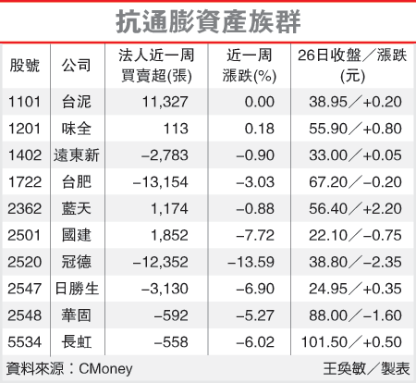
生技醫美 | 雙美（4728）、曜亞、友華、基因(6130)、 | 農曆春節後生技多頭將繼續發酵
生技醫材 | 五鼎、太醫、百略、合世、邦特、精華光、F-金可、喬山、F-康聯
防疫概念股 | 南六(6504)、毛寶(1732)、美德醫(9103)、恆大(1325)、康那香(9919)、花仙子(1730)、中化(1701) | H7N9、狂犬病疫情頻傳，致防疫概念股受到關注
太陽能矽晶圓 | 達能(3686)、鑫科(3663)碩禾(3691)、中美晶(5483)、合晶(6182)、綠能(3519)
太陽能電池 | 昱晶、新日光、茂迪、綠能、中美晶、達能、昇陽科 | 太陽能報價在去年第4季已落底，太陽能廠產能利用率逐步提升，緊接著歐美對中國太陽能祭出反傾銷及反補貼行動
風力發電 綠能 | 上緯 (4733) 、華城 (1519) 、F-永冠 (1589) 、東元 (1504) 、中興電 (1513)、信邦 | 上緯為西門子風力發電機風力葉片樹脂供應商。風電機所需的球狀石墨鑄鐵廠F-永冠、變壓器製造廠華城。著重風電機組裝的中興電與在兩岸積極布局風電的東元
第三方支付 | 商店街、網家、智冠、歐買尬
美電動車Tesla | 和大 (1536) 、F-貿聯 (3665)、世德(2066)健和興(3003)，廣隆 (1537) 、康舒 (6282)、國內供應電動車零組件包括中碳 (1723) 、台達電 (2308) 、維熹(3501) 、胡連 (6279) 、高力 (8996) 、朋程 (8255)
抗通膨資產股 | 味全 、遠東新 、台肥 、藍天 、國建 、冠德 、日勝生 、華固 、長虹 | 油電雙漲 抗通膨資產股抗通膨的資產族群如水泥股、食品股及營建股等可望受惠，後市看好。
全民健康保險藥物 | 寶齡、浩鼎、杏輝、基亞、台微體、進階

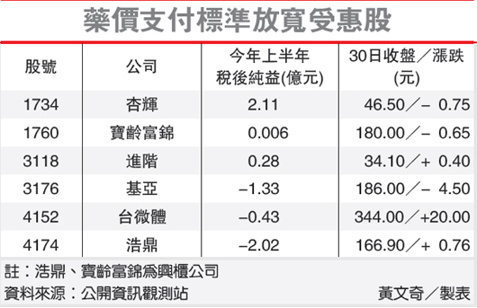
BDI航運 | 裕民(2606)、中航(2612)及台航(2617)
金九銀十 | F-美食、美利達、味全、大洋、潤泰全、F-富譯
黃金漲 | 利多 ( 佳龍、金益鼎 )
黃金跌 | 利多 ( 封測 )
夏季旺季 | 統一實、統一超、味全
汽車用電子零件 汽車零件 | F-貿聯 (3665)、胡連 (6279)、朋程 (8255)、敬鵬、車王電、怡利電、同致、皇田 | 車用二極體－朋程 （8255） 及端子廠－胡連 （6279）車用倒車雷達及影像廠－同致 （3552）
節能股 | 中美晶、台達電、康舒、雷笛克、新世紀
中概收成股
運動概念股 | 美利達、巨大、寶成、儒鴻、百和、聚陽
Nike | 豐泰、百和、儒鴻
升息受惠股 | 金融、壽險(中壽、台壽保)、資產(新纖、南紡)及原物料(台泥、台苯、國喬、中鋼、東鋼) | 看好金融、壽險、資產及內需等四大族群，中信金、中石化、台泥等16檔升息受惠股，有望擷取市場目光。
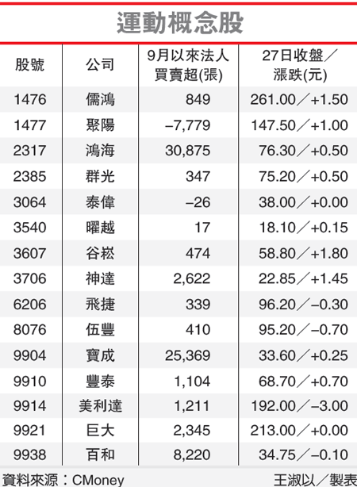
原物料上漲 | 受惠的中小型塑化族群如亞聚、台達化、台苯等，以及冬衣需求中小型紡織族群如力鵬、集盛、如興
越南概念股 | 儒鴻 (1476) 、遠東新 (1402) 、南紡 (1440) 、聚陽 (1477) 、年興 (1451) 、寶成 (9904) 、豐泰 (9910) 、廣隆 (1537) 、伸興 (1558) 及百和 (9938)、福懋(1434)
汽車AM售後維修 | 東陽 （1319）、堤維西、帝寶、昭輝、及耿鼎 | AM第4季冬天旺季需求持續看俏
中概汽車零件股 | 東陽（1319）、F-廣華（1338）、和大（1536）、怡利電 （2497） 、同致（3552）等
電信 | 中華電 (2412) 、遠傳 (4904) 、台灣大 (3045) 、亞太電 (3682)
食用油 | 大統益(1232)、福懋油、泰山、福壽、佳格(1227)及統一(1216) | 大統益為統一集團
環保概念股 | 國統、偉盟、力麒、可寧衛、晟楠、金益鼎、佳龍
證券 | 大展證券(6020)、大慶證(6021)、大眾證(6022)、群益證(6005)、元富證(2856) | 統一證(2855)1.029元、元富證(2856)0.5232元、宏遠0.592元、大眾0.365元、大慶證0.926元。
Nike概念股 | 儒鴻 （1476） 、福懋 （1434） 、東隆興 （4401） 、豐泰 （9910） 、寶成 （9904） 、F-鈺齊 （9802）

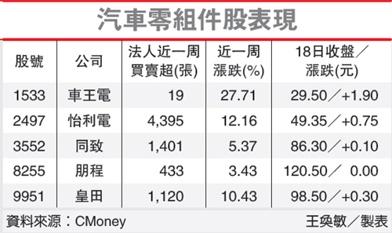
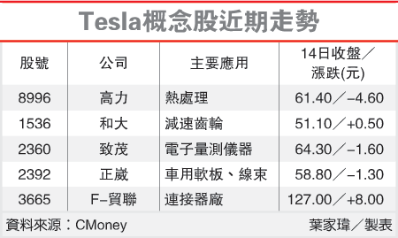

 |  |  | ­

工作表2
